상품제안서
뮤스트 메가스틸 USB 3.0 메모리(16GB~128GB) | 상품코드: S22750

 |  |  |  |  |  |  | 02-713-8555 | www.synergygift.co.kr
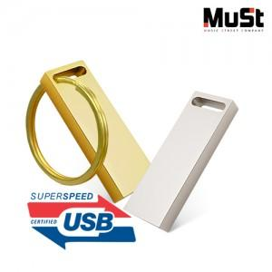

【상세/제작정보】

【인쇄/포장옵션】 | 레이저 / 포장지포장

【공급단가】 | 수량 | 100~ | 300~ | 500~ | 1,000~ | 3,000~
*VAT별도 | 16GB | 9,540원 | 9,310원 | 8,930원 | 8,700원 | 8,470원
 | 32GB | 12,380원 | 12,080원 | 11,590원 | 11,290원 | 10,990원
 | 64GB | 18,400원 | 17,960원 | 17,230원 | 16,780원 | 16,340원
 | 128GB | 25,000원 | 24,400원 | 23,400원 | 22,800원 | 22,200원

【상품 URL】 | https://www.synergygift.co.kr:443/src/goods_detail.php?gdno=22750

